Foglio1
speed (rad/s) | q (m3/h) |  | speed rpm | q (m3/s) | H1 | H2 | H3
314.15926536 | 10 | 1 | 2500 | 0.0027777777778 | 4.87 |  |  |  | 4.8926232612 | 3.1312788871
314.15926536 | 9 | 1 | 2500 | 0.0025 | 5.5 |  |  |  | 5.5205426375 | 3.533147288
314.15926536 | 8 | 1 | 2500 | 0.0022222222222 | 6.15 |  |  |  | 6.0643233441 | 3.8811669402
314.15926536 | 7 | 1 | 2500 | 0.0019444444444 | 6.5 |  |  |  | 6.5239653811 | 4.1753378439
314.15926536 | 6 | 1 | 2500 | 0.0016666666667 | 6.92 |  |  |  | 6.8994687485 | 4.415659999
314.15926536 | 5 | 1 | 2500 | 0.0013888888889 | 7.17 |  |  |  | 7.1908334462 | 4.6021334056
H2
314.15926536 | 4 | 1 | 2500 | 0.0011111111111 | 7.36 |  |  |  | 7.3980594743 | 4.7347580635
314.15926536 | 3 | 1 | 2500 | 0.00083333333333 | 7.5 |  |  |  | 7.5211468327 | 4.8135339729
314.15926536 | 2.2 | 1 | 2500 | 0.00061111111111 | 7.6 |  |  |  | 7.5590368773 | 4.8377836014
314.15926536 | 2 | 1 | 2500 | 0.00055555555556 | 7.61 |  |  |  | 7.5600955214 | 4.8384611337
251.32741229 |  | 1 | 2000 | 0.0022222222222 | 3.15 |  |  |  | 3.1312788871
251.32741229 |  | 1 | 2000 | 0.0019444444444 | 3.7 |  |  |  | 3.6252005212
251.32741229 |  | 1 | 2000 | 0.0016666666667 | 4.1 |  |  |  | 4.0349834857
251.32741229 |  | 1 | 2000 | 0.0013888888889 | 4.45 |  |  |  | 4.3606277804
251.32741229 |  | 1 | 2000 | 0.0011111111111 | 4.61 |  |  |  | 4.6021334056
251.32741229 |  | 1 | 2000 | 0.00083333333333 | 4.75 |  |  |  | 4.7595003611
251.32741229 |  | 1 | 2000 | 0.00061111111111 | 4.8 |  |  |  | 4.8248140833
251.32741229 |  | 1 | 2000 | 0.00055555555556 | 4.85 |  |  |  | 4.8327286469
H3
188.49555922 |  | 1 | 1500 | 0.0016666666667 | 1.75 |  |  |  | 1.761344374
188.49555922 |  | 1 | 1500 | 0.0013888888889 | 2.1 |  |  |  | 2.1212682659
188.49555922 |  | 1 | 1500 | 0.0011111111111 | 2.44 |  |  |  | 2.3970534881
188.49555922 |  | 1 | 1500 | 0.00083333333333 | 2.55 |  |  |  | 2.5887000406
188.49555922 |  | 1 | 1500 | 0.00061111111111 | 2.6 |  |  |  | 2.6814374405
188.49555922 |  | 1 | 1500 | 0.00055555555556 | 2.62 |  |  |  | 2.6962079235

 |  |  | speed (rpm) | q (m3/s) |  | H (m)
 |  |  | 2500 | 0.0027777777778 |  | 4.87 |  | 4.6277966687
 |  |  | 2500 | 0.0025 |  | 5.5 |  | 4.9430261786
 |  |  | 2500 | 0.0022222222222 |  | 6.15 |  | 5.2582556884
 |  |  | 2500 | 0.0019444444444 |  | 6.5 |  | 5.5734851983
 |  |  | 2500 | 0.0016666666667 |  | 6.92 |  | 5.8887147081
 |  |  | 2500 | 0.0013888888889 |  | 7.17 |  | 6.203944218
 |  |  | 2500 | 0.0011111111111 |  | 7.36 |  | 6.5191737278
 |  |  | 2500 | 0.00083333333333 |  | 7.5 |  | 6.8344032377
 |  |  | 2500 | 0.00061111111111 |  | 7.6 |  | 7.0865868456
 |  |  | 2500 | 0.00055555555556 |  | 7.61 |  | 7.1496327475
 |  |  | 2000 | 0.0022222222222 |  | 3.15 |  | 3.702237335
 |  |  | 2000 | 0.0019444444444 |  | 3.7 |  | 4.0174668448
 |  |  | 2000 | 0.0016666666667 |  | 4.1 |  | 4.3326963547
 |  |  | 2000 | 0.0013888888889 |  | 4.45 |  | 4.6479258645
 |  |  | 2000 | 0.0011111111111 |  | 4.61 |  | 4.9631553744
 |  |  | 2000 | 0.00083333333333 |  | 4.75 |  | 5.2783848842
 |  |  | 2000 | 0.00061111111111 |  | 4.8 |  | 5.5305684921
 |  |  | 2000 | 0.00055555555556 |  | 4.85 |  | 5.5936143941
 |  |  | 1500 | 0.0016666666667 |  | 1.75 |  | 2.7766780012
 |  |  | 1500 | 0.0013888888889 |  | 2.1 |  | 3.0919075111
 |  |  | 1500 | 0.0011111111111 |  | 2.44 |  | 3.4071370209
 |  |  | 1500 | 0.00083333333333 |  | 2.55 |  | 3.7223665308
 |  |  | 1500 | 0.00061111111111 |  | 2.6 |  | 3.9745501387
 |  |  | 1500 | 0.00055555555556 |  | 2.62 |  | 4.0375960406

 |  |  |  |  |  |  |  |  | B
 |  |  | 5.2864783211E-08 | -0.068307122129 |  |  |  |  | 0.0031120367069
 |  |  | -0.068307122129 | 107001.6482 |  |  |  |  | -1134.8262355

Foglio2
q (m3/h) | q (m3/s) | eta | f | eta (50) | eta (40)
3 | 0.00083333333333 | 0.41 | 50 | 0.40054230311 | 50
4 | 0.0011111111111 | 0.492 | 50 | 50 | 50
5 | 0.0013888888889 | 0.554 | 50 | 50 | 50
6 | 0.0016666666667 | 0.596 | 50 | 50 | 50
7 | 0.0019444444444 | 0.619 | 50 | 50 | 50
7.6 | 0.0021111111111 | 0.625 | 50 | 50 | 50
8 | 0.0022222222222 | 0.622 | 50 | 50 | 50
9 | 0.0025 | 0.603 | 50 | 50 | 50
10 | 0.0027777777778 | 0.558 | 50 | 50 | 50

 | q (m3/s) | eta (50) | eta (40)
 | 0.00083333333333 | 0.40054230311
 | 0.0011111111111 | 0.48953629883
 | 0.0013888888889 | 0.55627024189
 | 0.0016666666667 | 0.60074413229
 | 0.0019444444444 | 0.62295797003
 | 0.0021111111111 | 0.6256014474
 | 0.0022222222222 | 0.62291175512
 | 0.0025 | 0.60060548754
 | 0.0027777777778 | 0.55603916731
q (m3/h) | q (m3/s) | eta
2 | 0.00055555555556 | 0.365 | 0.36402810184
3 | 0.00083333333333 | 0.475 | 0.47591544971
4 | 0.0011111111111 | 0.555 | 0.55561834554
5 | 0.0013888888889 | 0.603 | 0.60313678934
8 | 0.0022222222222 | 0.556 | 0.5525854085
8.6 | 0.0023888888889 | 0.505 | 0.50771592413

q (m3/h) | q (m3/s) | eta
1.6 | 0.00044444444444 | 0.38
2 | 0.00055555555556 | 0.44
3 | 0.00083333333333 | 0.555
3.6 | 0.001 | 0.595
4 | 0.0011111111111 | 0.615
5.4 | 0.0015 | 0.605
6 | 0.0016666666667 | 0.556
6.4 | 0.0017777777778 | 0.512

Foglio3
 | q | P
6.8 | 0.0018888888889 | 0.2
10 | 0.0027777777778 | 0.24

2 | 0.00055555555556 | 0.075
8 | 0.0022222222222 | 0.123

P101
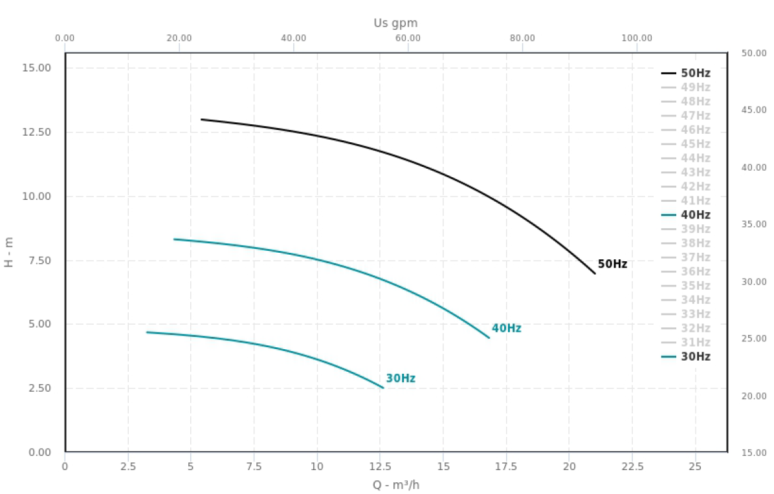

P101_points
2.5 | rho
0.25 | 972

 |  | Efficiency Characteristic (no sirve)
 |  | q (m3/h) | eta(%) | q (m3/s) | eta
 | 1 | 5.5 | 38 | 0.0015277777778 | 0.38 | -124159.52423
 | 2 | 7.5 | 46 | 0.0020833333333 | 0.46
 | 3 | 10 | 53 | 0.0027777777778 | 0.53
 | 4 | 12.5 | 58.9 | 0.0034722222222 | 0.589
 | 5 | 15 | 59.95 | 0.0041666666667 | 0.5995
 | 6 | 17.5 | 58.5 | 0.0048611111111 | 0.585
 | 7 | 20 | 53.7 | 0.0055555555556 | 0.537
 | 8 | 20.75 | 50 | 0.0057638888889 | 0.5

P (W)
P_computed (W)
P (W)

0.25 |  |  |  |  |  |  |  | omeganom/omega
0.025 |  |  |  |  |  |  | 1 | 1.25 | 1.6666666667
 |  | Power Characteristic |  |  |  | 50 | 50 | 40 | 30
 |  | q (m3/h) | P(kW) | q (m3/s) | P | linear | quadratic | quadratic | quadratic
 | 1 | 5.5 | 0.52125 | 5.5 | 521.25 | 391036.79882 | -243546647.56 | -194952596.03 | -146300889.28
 | 2 | 7.5 | 0.575 | 7.5 | 575 | 533075.12887 | -453233252.82 | -362743764.1 | -272175678.23
 | 3 | 10 | 0.635 | 10 | 635 | 710623.04143 | -806184558.17 | -645157163.2 | -484024993.67 | 0.1385
 | 4 | 12.5 | 0.695 | 12.5 | 695 | 888170.954 | -1260072584.4 | -1008319939 | -756436341.63 | 0.1445
 | 5 | 15 | 0.749 | 15 | 749 | 1065718.8666 | -1814897331.4 | -1452232091.5 | -1089409722.1
 | 6 | 17.5 | 0.78125 | 17.5 | 781.25 | 1243266.7791 | -2470658799.4 | -1976893620.6 | -1482945135.1
 | 7 | 20 | 0.8175 | 20 | 817.5 | 1420814.6917 | -3227356988.1 | -2582304526.5 | -1937042580.6
 | 8 | 20.75 | 0.8225 | 20.75 | 822.5 | 1474079.0655 | -3474049105.3 | -2779673926.7 | -2085081410.6

 |  |  |  |  |  | a = { 431,391174 71.019,165026 }

H (m)
H (m)
0.25
 |  | Head Characteristic |  |  |  |  |  | quadratic
 |  | q (m3/h) | H | q (m3/s) | H(m) |  | F=50 | f=40 | f=30
 | 1 | 5.5 | 13 | 5.5 | 13 |  | -9070549.8349 | -9071547.4147 | -9072544.0156
 | 2 | 7.5 | 12.75 | 7.5 | 12.75 |  | -16869197.833 | -16870556.568 | -16871914.323
 | 3 | 10 | 12.325 | 10 | 12.325 |  | -29992704.175 | -29994514.352 | -29996323.551
 | 4 | 12.5 | 11.75 | 12.5 | 11.75 |  | -46866428.675 | -46868690.296 | -46870950.938
 | 5 | 15 | 10.875 | 15 | 10.875 |  | -67490371.335 | -67493084.399 | -67495796.484
 | 6 | 17.5 | 9.625 | 17.5 | 9.625 |  | -91864532.154 | -91867696.661 | -91870860.189
 | 7 | 20 | 7.875 | 20 | 7.875 |  | -119988911.13 | -119992527.08 | -119996142.05
 | 8 | 20.75 | 7.5 | 20.75 | 7.5 |  | -129157517.37 | -129161268.75 | -129165019.15

 |  |  |  |  |  | b = { 12,235634 902,886310 -300.017,452735}

 |  |  |  |  |  | dpnom | 106229.5082
 |  |  |  |  |  |  | 1.062295082

 |  |  |  |  |  | head = dp / (rhoin * g);

 |  |  |  |  |  | 106230

 |  |  |  |  |  |  | 10.828746177

P202-P606
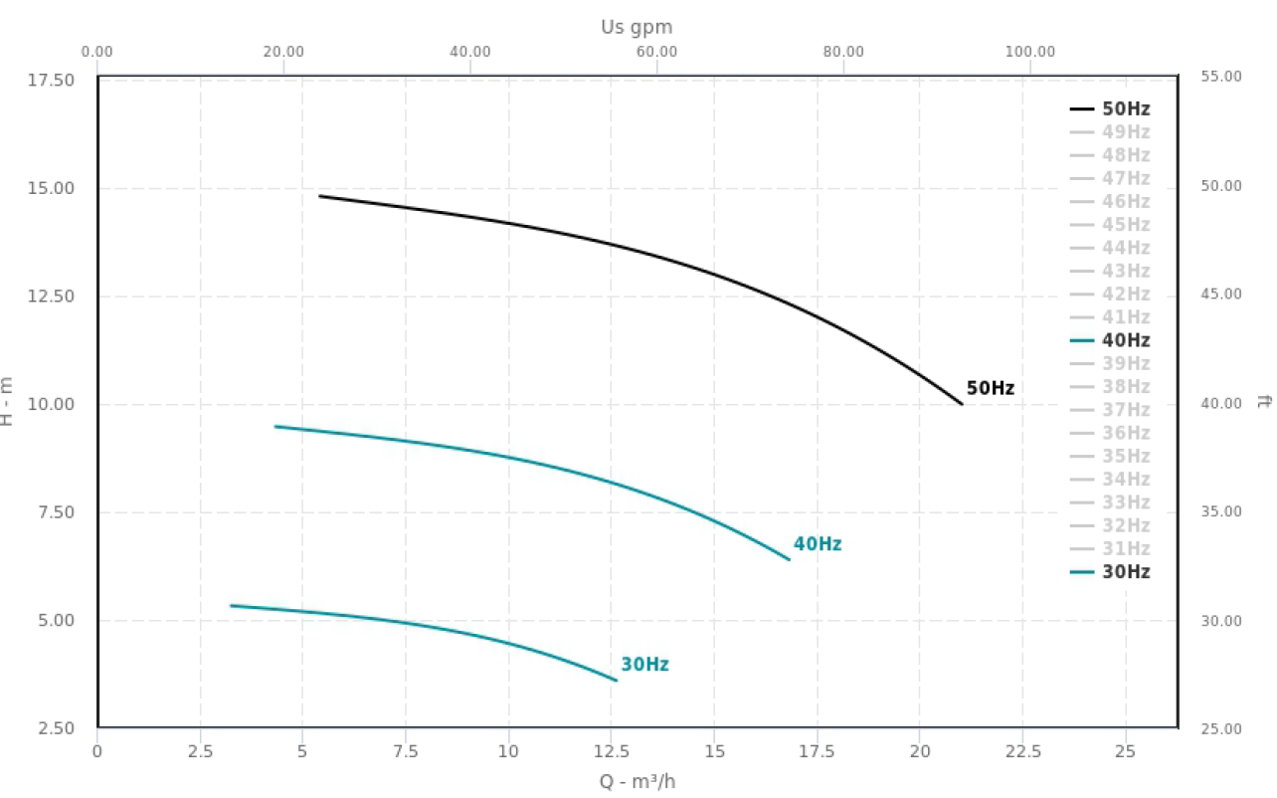

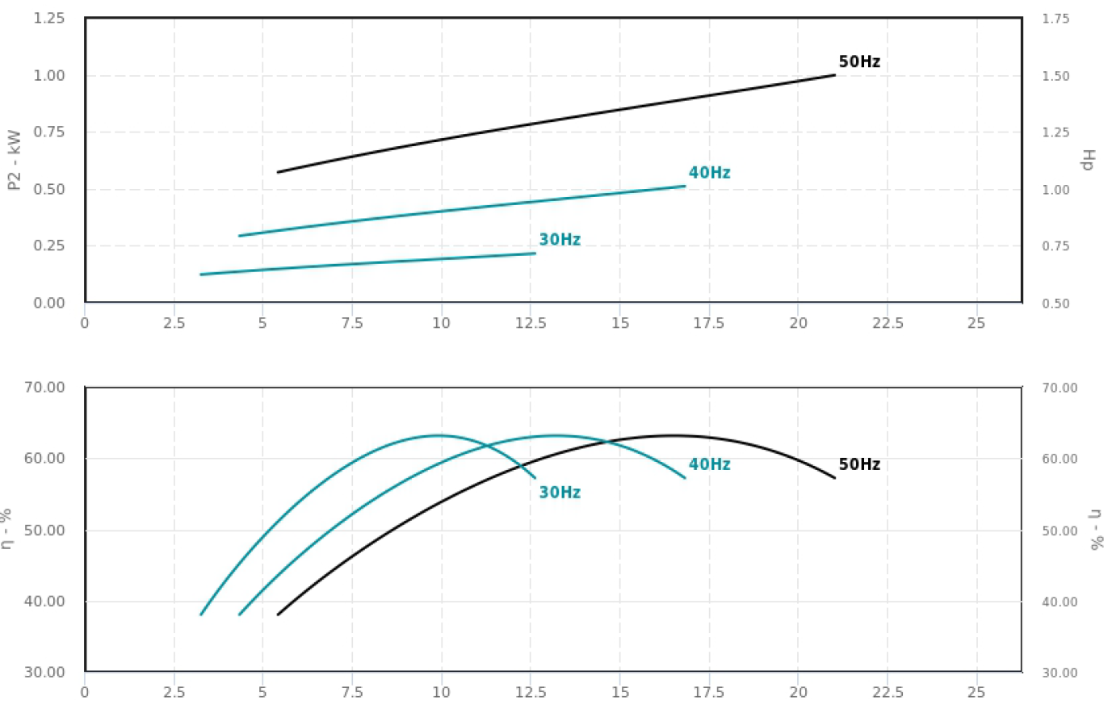

P202_point
0.5 | 0.05
 |  |  |  |  |  |  |  | a = {439.531816, 97794.102431}
 |  |  | Power Characteristic |  |  |  |  | a = {388.549620, 131794.193604, -4853678.406628}
 |  |  | q (m3/h) | P(kW) | q (m3/s) | P(kW)
 |  | 1 | 5.5 | 0.575 | 5.5 | 575
 |  | 2 | 7.5 | 0.645 | 7.5 | 645
 |  | 3 | 10 | 0.72 | 10 | 720
 |  | 4 | 12.5 | 0.79 | 12.5 | 790
 |  | 5 | 15 | 0.85 | 15 | 850
 |  | 6 | 16.5 | 0.89 | 16.5 | 890
 |  | 7 | 17.5 | 0.91 | 17.5 | 910
 |  | 8 | 20 | 0.975 | 20 | 975

 | 0.5

 |  |  | Head Characteristic
 |  |  | q (m3/h) | H (m) | q (m3/s) | H (m)
 |  | 1 | 5.5 | 14.775 | 5.5 | 14.775
 |  | 2 | 7.5 | 14.525 | 7.5 | 14.525
 |  | 3 | 10 | 14.175 | 10 | 14.175
 |  | 4 | 12.5 | 13.725 | 12.5 | 13.725
 |  | 5 | 15 | 13 | 15 | 13
 |  | 6 | 16.5 | 12.5 | 16.5 | 12.5
 |  | 7 | 17.5 | 12 | 17.5 | 12
 |  | 8 | 20 | 10.7 | 20 | 10.7

 |  |  |  |  |  |  | linear | b = {14.230465 650.687103 -229082.650277}

PR01
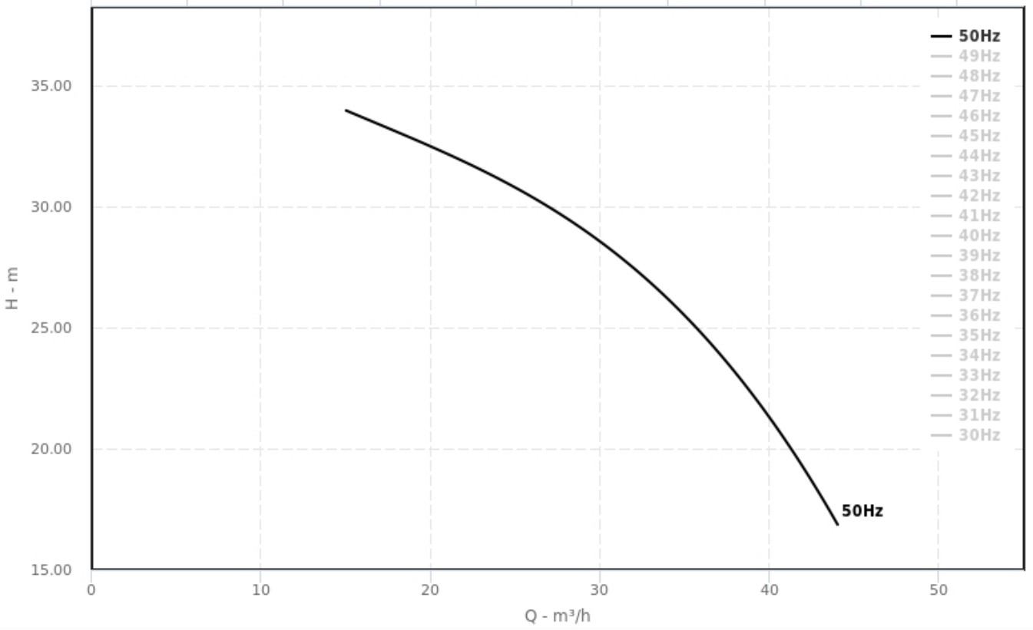

33.8
(15.5, 33.8)
32.5
31.7
30.5

28.6

27.2

24.25

21.35

18.75

PR01_points
 | Power Characteristic
 | q (m3/h) | P(kW) | q (m3/s) | P(W)
0 | 15.5 | 2.75 | 15.5 | 2750
1 | 20 | 2.97E+00 | 20 | 2970
2 | 22.5 | 3.10E+00 | 22.5 | 3100
3 | 25.6 | 3.25E+00 | 25.6 | 3250
4 | 30 | 3.41 | 30 | 3410
 | 32.5 | 3.48E+00 | 32.5 | 3480
5 | 37 | 3.51 | 37 | 3510
6 | 40 | 3.48 | 40 | 3480
7 | 42.5 | 3.41 | 42.5 | 3410
8 | 43.75 | 3.35 | 43.75 | 3350

 | q (m3/h) | H(m)
 | 15.5 | 33.8
 | 20 | 32.5
 | 22.5 | 31.7
 | 25.6 | 30.5
 | 30 | 28.6
 | 32.5 | 27.2
 | 37 | 24.25
 | 40 | 21.35
 | 42.5 | 18.75
 | 43.75

P901
H

 |  |  | 0.8



 | Q(m3/h) | H(m) |  |  |  | Q(m3/h) | H(m)
 | 10 | 27 | 16.84426768 | 8.75005632 | 24.545454545 | 10 | 27 | 24.5 | 24.5
 | 13 | 26 | 15.72405388 | 7.22788272 | 23.636363636 | 13 | 26 | 23.5 | 23.5
 | 17 | 24 | 13.12339948 | 4.09128192 | 21.818181818 | 17 | 24 | 21.5 | 21.5
 | 19 | 22.5 | 11.34862828 | 2.04853752 | 20.454545455 | 19 | 22.5 | 20.1 | 20.1
 | 20 | 21.75 | 10.34263168 | 0.90855432 | 19.772727273 | 20 | 21.75 | 19.45 | 21.45
 | 22 | 19.8 | 8.09341648 |  | 18 | 22 | 19.8 | 17.8 | 19.8
 | 24 | 17.5 | 5.52790528 |  | 15.909090909 | 24 | 17.5 | 16 | 18
 | 25 | 16.25 |  |  | 14.772727273 | 25 | 16.25 | 15.05 | 17.05
 | 26 | 14.9 |  |  | 13.545454545 | 26 | 14.9 | 13.9 | 15.4
 | 28 | 11.7 |  |  | 10.636363636 | 28 | 11.7 | 11.7 | 13.7

 | H(m)
10 | 27 | 16.84426768 | 8.75005632
13 | 26 | 15.72405388 | 7.22788272
17 | 24 | 13.12339948 | 4.09128192
19 | 22.5 | 11.34862828 | 2.04853752
20 | 21.75 | 10.34263168 | 0.90855432
22 | 19.8 | 8.09341648
24 | 17.5 | 5.52790528
25 | 16.25
26 | 14.9
28 | 11.7

 | Q(m3/h) | P2(kW)
 | 10 | 1400
 | 11 | 1450
 | 13 | 1540
 | 15 | 1610
 | 16 | 1650
 | 20 | 1780
 | 22 | 1850
 | 25 | 1935
 | 28 | 2010

P301
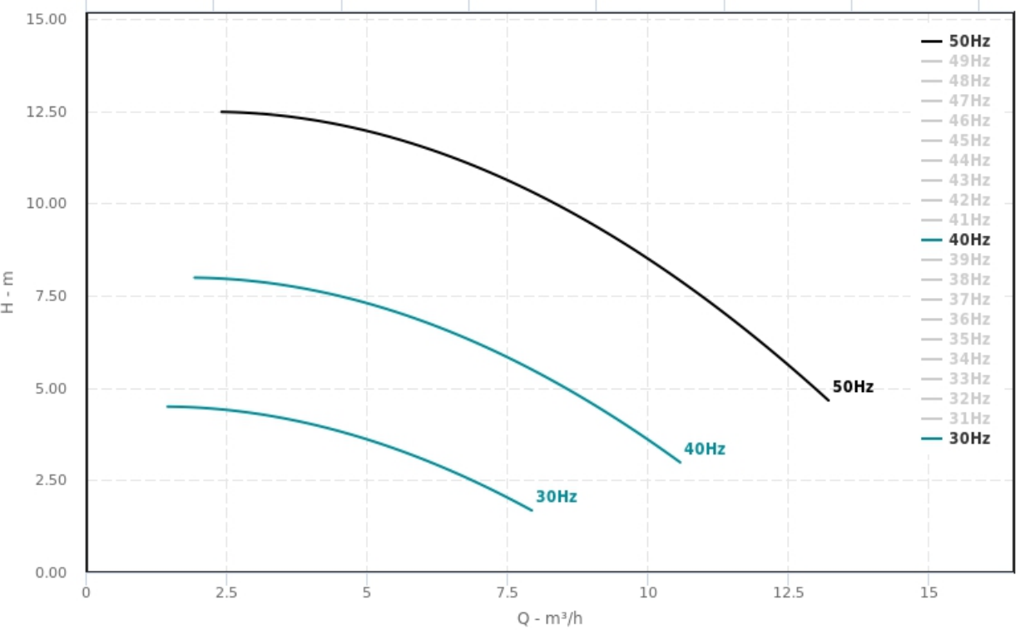

Q(m3/h) | H(m)
2.5 | 12.5
4.25 | 12.25
4.85 | 12
6.5 | 11.25
8 | 10.25
9.75 | 8.75
10.75 | 7.75
11.75 | 6.5
12.75 | 5.25
13.2 | 4.7

Q(m3/h) | P2(kW)
2.5 | 280
3.25 | 300
4.25 | 320
5 | 340
5.75 | 360
7.25 | 400
8.75 | 440
10 | 470
11.5 | 500
12.5 | 510

P302
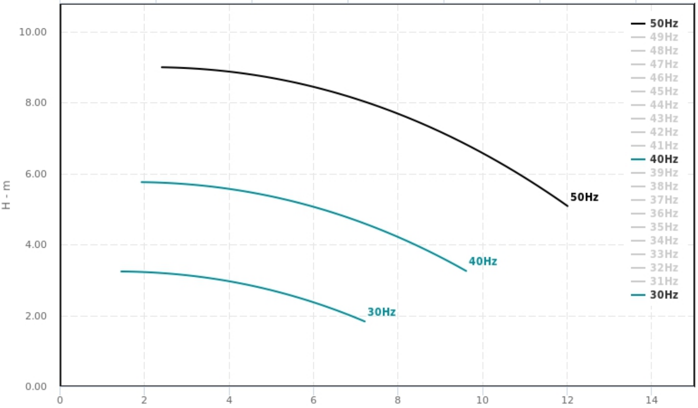

Q(m3/h) | H(m)
2.5 | 12.5
4.25 | 12.25
4.85 | 12
6.5 | 11.25
8 | 10.25
9.75 | 8.75
10.75 | 7.75
11.75 | 6.5
12.75 | 5.25
13.2 | 4.7

Q(m3/h) | P2(kW)
2.5 | 280
3.25 | 300
4.25 | 320
5 | 340
5.75 | 360
7.25 | 400
8.75 | 440
10 | 470
11.5 | 500
12.5 | 510

P302_points
Q(m3/h) | H(m)
2.4 | 9.09
3.4 | 9
5.4 | 8.6666
6 | 8.49995
7.4 | 8
8.8 | 7.33
9.2 | 7
10.4 | 6.33
11.8 | 5.33
12 | 5.1

Q(m3/h) | P(W)
2.4 | 1.60E+02
3.4 | 1.88E+02
4 | 2.00E+02
5.2 | 2.25E+02
6 | 2.40E+02
8.2 | 2.75E+02
9.2 | 287.5
12 | 3.12E+02

P701
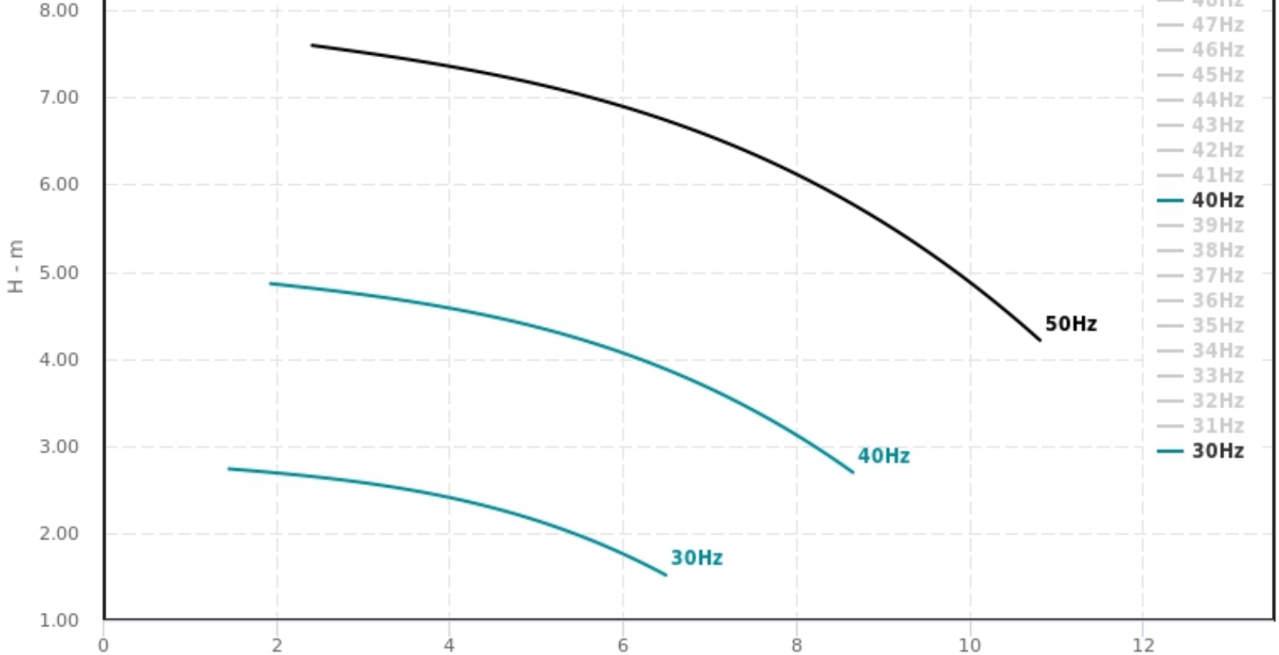

Q(m3/h) | H(m)
2.5 | 12.5
4.25 | 12.25
4.85 | 12
6.5 | 11.25
8 | 10.25
9.75 | 8.75
10.75 | 7.75
11.75 | 6.5
12.75 | 5.25
13.2 | 4.7

Q(m3/h) | P2(kW)
2.5 | 280
3.25 | 300
4.25 | 320
5 | 340
5.75 | 360
7.25 | 400
8.75 | 440
10 | 470
11.5 | 500
12.5 | 510

P701_points
Q(m3/h) | H(m)
2.4 | 7.6
3.6 | 7.4
5.6 | 7
6 | 6.9
7.6 | 6.3
7.8 | 6.2
8.6 | 5.8
9.8 | 5
10.6 | 4.4
10.8 | 4.2

Q(m3/h) | P(W)
2.4 | 1.40E+02
3.8 | 1.60E+02
4.8 | 1.74E+02
5.6 | 1.85E+02
5.9 | 1.90E+02
6.8 | 2.00E+02
7.6 | 2.10E+02
9.2 | 2.30E+02
10 | 2.40E+02
10.7 | 2.50E+02

